Matrice 4
DJI Matrice 4 Serise
Picture | Vendor Article (EAN) | SiS Article | Description | Detail | Overview | Spec | Video | Softwares & Drivers | Warranty | SRP Ex vat
 | CB.202412112678 | DJI-6941565998040A | M4E with Extended Warranty | In The Box | Overview | Spec | Video | Downloads | 24 Months | Call
 | CB.202412112667 | DJI-6941565994172A | M4T with Extended Warranty | In The Box | Overview | Spec | Video | Downloads | 24 Months | Call
 | 6941565994257 | DJI-6941565994257 | DJI Matrice 4 Series Battery | แบตเตอรี่ |  | Spec |  |  | 12 Months | Call
 | 6937224125643 | DJI-6937224125643 | DJI Matrice 4 Series Charging Hub (200W) | แท่นชาร์ตแบตเตอรี่ ใช้กับ DJI 240W Power Adapter |  | Spec |  |  | 12 Months | Call
 | 6937224106376 | DJI-6937224106376 | DJI 240W Power Adapter | Adapter สำหรับ แท่นชาร์ตแบต |  | Spec |  |  | 12 Months | Call
 | 6937224105812 | DJI-6937224105812 | DJI AS1 Speaker | ลำโพงเสริม |  | Spec | Video | Downloads | 12 Months | Call
 | 6937224105829 | DJI-6937224105829 | DJI AL1 SpotLight | ไฟสปอร์ตไลท์ |  | Spec | Video | Downloads | 12 Months | Call
 | 6941565994264 | DJI-6941565994264 | DJI Matrice 4 Series Propeller Guard | อุปกรณ์ป้องกันใบพัด |  |  |  |  | 3 Months | Call
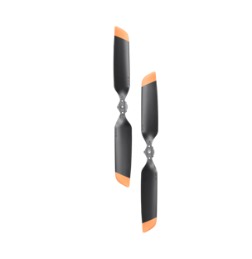 | 6941565994271 | DJI-6941565994271 | DJI Matrice 4 Series Low-NoisePropellers | ใบพัด เสียงรบกวนต่ำ |  |  |  |  | No Warranty | Call
 | 6941565994301 | DJI-6941565994301 | DJI Matrice 4 Series Propellers | ใบพัด |  |  |  |  | No Warranty | Call

Matrice 400
DJI Matrice 400
Picture | Vendor Article (EAN) | SiS Article | Description | Detail | Overview | Spec | Video | Softwares & Drivers | Warranty | SRP Ex vat
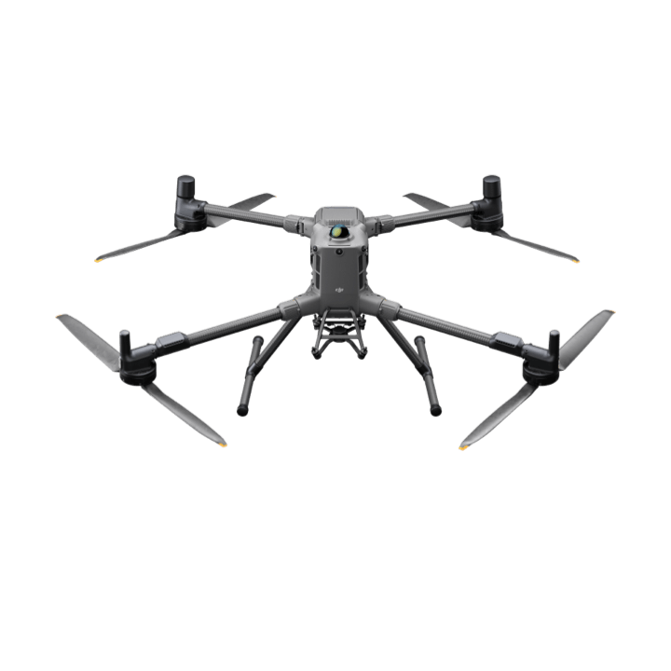 | CB.202505213099 | DJI-6937224120570A | Matrice 400 with Extended Warranty ไม่มีแบตเตอรี่ | In The Box | Overview | Spec | Video | Downloads | 24 Months | Call
 | 6937224123625 | DJI-6937224123625 | TB100 Intelligent Flight Battery | แบตเตอรี่ |  | Spec |  |  | 12 Months | Call
 | 6937224123731 | DJI-6937224123731 | TB100C Tethered Battery | แบตเตอรี่แบบต่อสาย |  |  |  |  | 12 Months | Call
 | 6937224123687 | DJI-6937224123687 | BS100 Intelligent Battery StationGeneral | แท่นชาร์ต แบตเตอรี่ |  | Spec | Video |  | 12 Months | Call
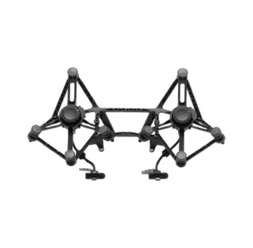 | 6937224123601 | DJI-6937224123601 | DJI Matrice 400 Dual Gimbal Connector | อุปกรณ์สำหรับติดตั้ง payload 2 ตัวพร้อมกัน |  |  |  |  | 12 Months | Call
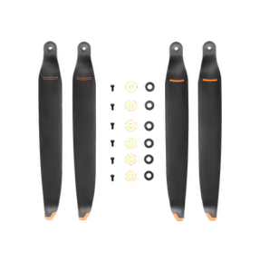 | 6937224123618 | DJI-6937224123618 | DJI Matrice 400 2510F Propeller | ใบพัด |  |  |  |  | No Warranty | Call

Payload
DJI Payloads
Picture | Vendor Article (EAN) | SiS Article | Description | Detail | Overview | Spec | Video | Softwares & Drivers | Warranty | SRP Ex vat
 | 6937224110625 | DJI-6937224110625 | Zenmuse V1 | Speaker (For Matrice 400) | Overview | Spec | Video | Download | 12 Months | Call
 | 6937224110649 | DJI-6937224110649 | Zenmuse S1 | Spotlight (For Matrice 400) | Overview | Spec | Video | Download | 12 Months | Call
 | 6941565910868 | DJI-6941565910868 | Zenmuse P1 | กล้อง Full-frame สำหรับงานทำ Mapping (For Matrice 400) | Overview | Spec | Video | Download | 12 Months | Call
 | 6941565971777 | DJI-6941565971777 | ZENMUSE L2 | เซนเซอร์ LiDAR + RGB สำหรับสำรวจ 3D / เก็บข้อมูล Point Cloud (For Matrice 400) | Overview | Spec | Video | Download | 12 Months | Call
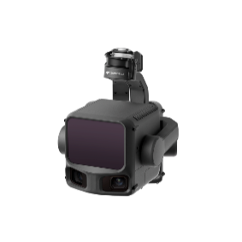 | CB.202510103623 | DJI-6937224133778A | Zenmuse L3 with Extended Warranty | LiDAR รุ่นใหม่ ประสิทธิภาพสูงขึ้น แม่นยำกว่า L2 (For Matrice 400) | Overview | Spec | Video | Download | 24 Months | Call
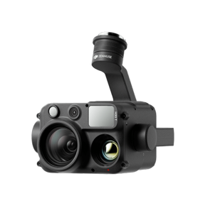 | 6941565983091 | DJI-6941565983091 | Zenmuse H30T | กล้อง Multi-sensor (Zoom + Wide + Thermal + Laser) (For Matrice 400) | Overview | Spec | Video | Download | 12 Months | Call
 | 6941565983114 | DJI-6941565983114 | Zenmuse H30 | เหมือน H30T แต่ ไม่มี Thermal (For Matrice 400) | Overview | Spec | Video | Download | 12 Months | Call
 | 6941565984968 | DJI-6941565984968 | Zenmuse H30T Infrared Density Filter | ฟิลเตอร์สำหรับกล้อง Thermal ช่วยวัดอุณหภูมิสูงได้แม่นยำขึ้น |  |  |  |  | 3 Months | Call
 | 6941565989918 | DJI-6941565989918 | Storage Case for H30 Series | กล่อง/กระเป๋าสำหรับเก็บและปกป้อง Zenmuse H30/H30T |  |  |  |  | 3 Months | Call

Dock
DJI Dock
Picture | Vendor Article (EAN) | SiS Article | Description | Detail | Overview | Spec | Video | Softwares & Drivers | Warranty | SRP Ex vat
 | 6937224108080 | DJI-6937224108080 | DJI Dock 3 (Overseas Edition) | สถานีโดรนอัตโนมัติที่ช่วยให้โดรนบินและทำงานได้เอง 24/7 ควบคุมและสั่งงานระยะไกลผ่าน DJI FlightHub 2 (ต้องมีใบรับรอง Dock advance certificate) | Overview | Spec | Video | Download | 3 Months | Call
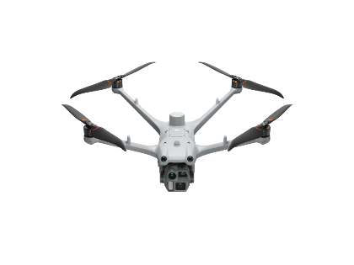 | CB.202501222751 | DJI-6937224106482A | DJI M4D with Extended Warranty | (รองรับ Dock 3 บินแบบอัตโนมัติ) ตัวโดรนเปล่า ไม่รวมอุปกรณ์เสริม ได้แก่ รีโมตคอนโทรล, แบตเตอรี่, แท่นชาร์จแบตเตอรี่ และ Hard Case | Overview | Spec | Video | Download | 24 Months | Call
 | CB.202501222768 | DJI-6937224106383A | DJI M4TD with Extended Warranty | (รองรับ Dock 3 บินแบบอัตโนมัติ) ตัวโดรนเปล่า แบบเพิ่มกล้อง Thermal ไม่รวมอุปกรณ์เสริม ได้แก่ รีโมตคอนโทรล, แบตเตอรี่, แท่นชาร์จแบตเตอรี่ และ Hard Case | Overview | Spec | Video | Download | 24 Months | Call
 | CB.202510103639 | DJI-6937224115361A | M4D RC Plus 2 withExtenWarranty SP Plus | (รองรับ Dock 3 บินแบบอัตโนมัติ) ชุดโดรน M4D พร้อมรีโมตคอนโทรล และอุปกรณ์เสริม แต่ไม่มีแบตเตอรี่ | Overview | Spec | Video | Download | 24 Months | Call
 | CB.202510103642 | DJI-6937224115415A | M4TD RC Plus 2 withExtenWarranty SP Plus | (รองรับ Dock 3 บินแบบอัตโนมัติ) ชุดโดรน M4TD พร้อมรีโมตคอนโทรล และอุปกรณ์เสริม แต่ไม่มีแบตเตอรี่ | Overview | Spec | Video | Download | 24 Months | Call
 | 6937224107649 | DJI-6937224107649 | DJI Matrice 4D Series Battery | แบตเตอรี่ |  | Spec |  |  | 12 Months | Call
 | 6937224106352 | DJI-6937224106352 | DJI Matrice 4D Series 240W Charging Hub | แท่นชาร์ตแบตเตอรี่ |  | Spec |  |  | 12 Months | Call
 | 6937224106376 | DJI-6937224106376 | DJI 240W Power Adapter | Adapter สำหรับ แท่นชาร์ตแบต |  | Spec |  |  | 12 Months | Call
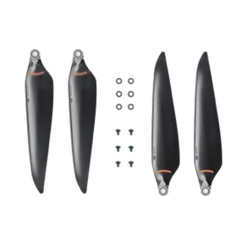 | 6937224106420 | DJI-6937224106420 | DJIMatrice4DLow-NoiseAnti-lce | ใบพัด เสียงรบกวนต่ำ |  |  |  |  | No Warranty | Call
 | 6937224105812 | DJI-6937224105812 | DJI AS1 Speaker | ลำโพงเสริม |  | Spec | Video | Downloads | 12 Months | Call
 | 6937224105829 | DJI-6937224105829 | DJI AL1 SpotLight | ไฟสปอร์ตไลท์ |  | Spec | Video | Downloads | 12 Months | Call

Software
Software
Picture | Vendor Article (EAN) | SiS Article | Description | Detail |  | Overview | Video | Softwares & Drivers | SRP Ex vat
 | 6937224145924 | DJI-6937224145924 | DJI FlightHub 2 Business Version (1-Month Plan) | License สำหรับองค์กรทั่วไป ไม่จำกัดจำนวนโดรนที่ online ได้พร้อมกัน มีฟีเจอร์มาตรฐาน แต่ใช้งานได้จำกัด | ซอฟต์แวร์สำหรับควบคุมและบริหารโดรน สามารถดูภาพถ่ายทอดสด (Live) วางแผนการบิน และสั่งงานโดรนจากระยะไกลได้ในระบบเดียวแบบ Real-time รองรับการทำงานร่วมกับ DJI Dock เพื่อสั่งการโดรนอัตโนมัติ เช่น การบินตามแผน การตรวจสอบพื้นที่ และการปฏิบัติงานต่อเนื่อง 24/7 โดยไม่ต้องมีผู้ควบคุมหน้างาน (ซื้อแบบ On-Premises กับ All In One ต้องมี ต้องมีใบรับรอง DJI FlightHub 2 Certificate) | Overview | Video | Download | Call
 | 6937224145948 | DJI-6937224145948 | DJI FlightHub 2 Business Version (12-Month Plan) |  |  |  |  |  | Call
 | 6941565960788 | DJI-6941565960788 | DJI FlightHub 2 Livestream Minutes | Add-on เพิ่มเวลาการ livestream |  |  |  |  | Call
 | 6937224116450 | DJI-6937224116450 | DJI FlightHub2 Enterprise 1Year 1Device | License สำหรับองค์กรใหญ่ ฟีเจอร์ครบ+advanced มากขึ้น แต่จำกัดจำนวนโดรนที่ online ได้พร้อมกัน |  |  |  |  | Call
 | 6937224116498 | DJI-6937224116498 | DJI FlightHub2 Enterprise 3Year 1Device |  |  |  |  |  | Call
 | 6937224116665 | DJI-6937224116665 | DJI FlightHub2 Enterprise Online Expansion | Add-on เพิ่มจำนวนโดรนที่ online พร้อมกันในระบบ |  |  |  |  | Call
 | 6937224128620 | DJI-6937224128620 | DJI Terra - Flagship - 1Year | License เวอร์ชันพื้นฐานสำหรับงาน Mapping และ 3D Model | ซอฟต์แวร์สำหรับสร้างแผนที่และโมเดล 2D/3D จากภาพถ่ายโดรน รองรับงานสำรวจ วัดพื้นที่ และสร้างแบบจำลองความละเอียดสูงได้อย่างรวดเร็วและแม่นยำ เหมาะสำหรับงานก่อสร้าง วิศวกรรม และสำรวจพื้นที่ | Overview | Video | Download | Call
 | 6937224126862 | DJI-6937224126862 | DJI Terra - Flagship - Permanent |  |  |  |  |  | Call
 | 6937224128613 | DJI-6937224128613 | DJI Terra - Standard - 1Year | License เวอร์ชันขั้นสูง รองรับ LiDAR และงาน Mapping ระดับมืออาชีพ |  |  |  |  | Call
 | 6937224126947 | DJI-6937224126947 | DJI Terra - Standard - Permanent |  |  |  |  |  | Call

Accessories
Accessories
Picture | Vendor Article (EAN) | SiS Article | Description | Detail | Overview | Spec | Video | Softwares & Drivers | Warranty | SRP Ex vat
 | 6941565984197 | DJI-6941565984197 | DJI RC Plus 2 | รีโมทคอนโทรล รุ่นใหม่ ใช้กับ Matrice 4 serise, M4D Series, M400 |  |  |  |  | 12 Months | Call
 | 6941565974891 | DJI-6941565974891 | DJI RC Pro Enterprise | รีโมทคอนโทรลมาตรฐาน ใช้กับรีโมทรุ่นเก่า M3M เป็นต้น |  |  |  |  | 12 Months | Call
 | 6937224104792 | DJI-6937224104792 | D-RTK 3 Multifunctional Station | อุปกรณ์ส่งสัญญาณระบุตำแหน่งแบบแม่นยำให้ตัว Drone | Overview | Spec | Video | Download | 12 Months | Call
 | 6937224104808 | DJI-6937224104808 | D-RTK 3 Survey Pole and Tripod Kit | ขาตั้งสำหรับ D-RTK 3 |  |  |  |  | 3 Months | Call
 | 6937224124981 | DJI-6937224124981 | Manifold 3 ต้องซื้อชุดติดตั้งสำหรับโดรนแต่ละรุ่นด้วย (M4 > DJI-6937224124226, M400 > DJI-6937224124219, M4D > DJI-6937224124233) | คอมพิวเตอร์ประมวลผลออนบอร์ดสำหรับโดรน DJI ใช้รัน AI / Edge Computing บนตัวโดรนโดยตรง | Overview | Spec | Video | Download | 12 Months | Call
 | 6937224124226 | DJI-6937224124226 | Manifold 3 Accessory Kit (Matrice 4 ) | ชุดติดตั้ง Manifold 3 สำหรับ Matrice 4 (จำเป็น เมื่อซื้อ Manifold 3) |  |  |  |  | 3 Months | Call
 | 6937224124219 | DJI-6937224124219 | Manifold 3 Accessory Kit (Matrice 400) | ชุดติดตั้ง Manifold 3 สำหรับ Matrice 400 (จำเป็น เมื่อซื้อ Manifold 3) |  |  |  |  | 3 Months | Call
 | 6937224124233 | DJI-6937224124233 | Manifold 3 Accessory Kit (Matrice 4D) | ชุดติดตั้ง Manifold 3 สำหรับ Matrice 4D (จำเป็น เมื่อซื้อ Manifold 3) |  |  |  |  | 3 Months | Call
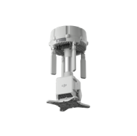 | 6937224142817 | DJI-6937224142817 | DJI O4 Ground Station | อุปกรณ์ ขยายสัญญาณการสื่อสารระหว่างโดรนกับผู้ควบคุม เพื่อเพิ่มระยะและความเสถียรของการส่งข้อมูล | Overview | Spec | Video | Download | 12 Months | Call

Accessories (By Order)
Accessories (By Order)
Picture | Vendor Article (EAN) | SiS Article | Description | Detail | Spec | Warranty | SRP Ex vat
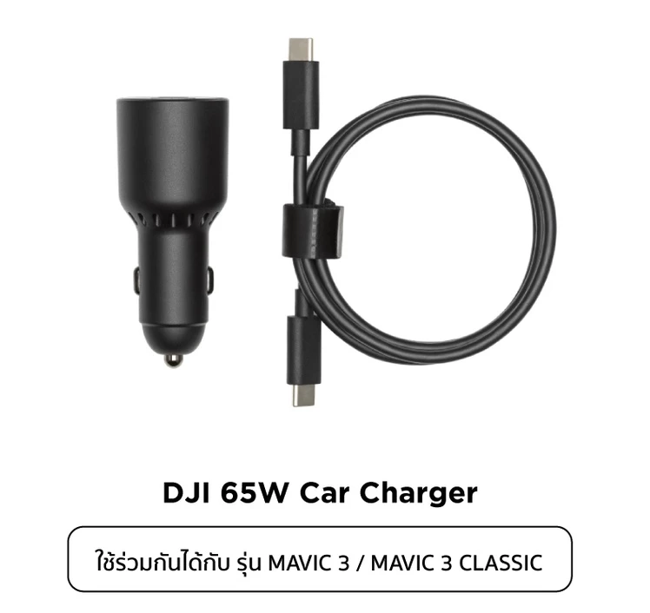 | 6941565922922 | DJI-6941565922922 | DJI 65W Car Charger | อุปกรณ์เสียบชาร์จกับรถยนต์ (ช่องต่อไฟบุหรี่) ขนาด 65W มี Port ชาร์จอุปกรณ์สองช่อง (USB-C and USB-A) เพื่อชาร์จ Intelligent Flight Battery และ Remote controller ในเวลาเดียวกัน (มีโปรโตคอลชาร์จ PPS และ PD ทำให้ชาร์จ smartphone, laptop และอื่นๆ ได้ด้วย | In The Box DJI 65W Car Charger × 1 USB-C to USB-C Cable × 1 Specifications Input Voltage: 12.7-16 V, 6.5 A DC Output USB-C: 5V, 5A || 9V, 5A || 12V, 5A || 15V, 4.3A || 20V, 3.25A || 5-20V, 3.25A USB-A: 5V/2A Operating Temperature: 5° to 40° C (41° to 104° F) Charging Time*: DJI Mavic 3 Intelligent Flight Battery: approx. 1 hour and 36 mins DJI RC-N1: approx. 2 hours and 40 mins DJI RC: approx. 2 hours DJI RC Pro: approx. 2 hours DJI Avata Intelligent Flight Battery: approx. 47 mins DJI Goggles 2 Battery: approx. 1 hour and 50 mins Compatibility DJI Mavic 3 Pro, DJI Mavic 3 Pro Cine, DJI Mavic 3 Classic, DJI Mavic 3, DJI Mavic 3 Cine, DJI Air 3S, DJI Air 3, DJI Flip, DJI Avata 2, DJI Avata, DJI Neo, DJI Goggles 2 | - | Call
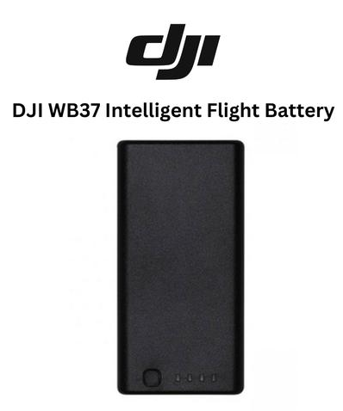 | 6958265145827 | DJI-6958265145827 | WB37 Intelligent Battery | DJI WB37 Intelligent Battery คือ แบตเตอรี่สำรองอัจฉริยะ (LiPo 2S 4920mAh) ที่ออกแบบมาเพื่อจ่ายไฟให้กับอุปกรณ์เสริมระดับมืออาชีพของ DJI โดยเฉพาะ โดดเด่นด้วยประสิทธิภาพที่จ่ายไฟได้ดีเยี่ยมแม้ในสภาพอากาศเย็นจัด ชาร์จไฟได้อย่างรวดเร็ว และมีความเสถียร เข้ากันได้กับอุปกรณ์ต่างๆ: DJI RC Plus Controller, DJI RC Plus 2 Controller, DJI FPV Remote controller DJI Matrice Series controllers, รวมทั้ง Matrice 400, Matrice 30T, Matrice 4T / 4E / 4TD, DJI Agras drone remote controllers (T-Series และ Agras platforms) DJI Relay Module, DJI CrystalSky Monitor, จอมอนิเตอร์และอุปกรณ์ส่งสัญญาณ: DJI High-Bright Remote Monitor, CrystalSky, DJI Video Transmitter และ DJI Video Receiver และ อุปกรณ์สถานีภาคพื้นดิน: DJI D-RTK 2 High-Precision GNSS Mobile Station หรืออุปกรณ์ DJI ที่สามารถใช้ WB37 battery ได้ | Key Specifications: Capacity: 4920 mAhVoltage: 7.6 V, Battery Type: LiPo (Lithium Polymer), Energy: 37.39 Wh, Operating Time: Provides roughly 4 to 5 hours of runtime for a 7.85″ CrystalSky monitor | - | Call

Drone (by Order)
Picture | Vendor Article (EAN) | SiS Article | Description | Detail | Overview | Spec | Video | Softwares & Drivers | Warranty | SRP Ex vat
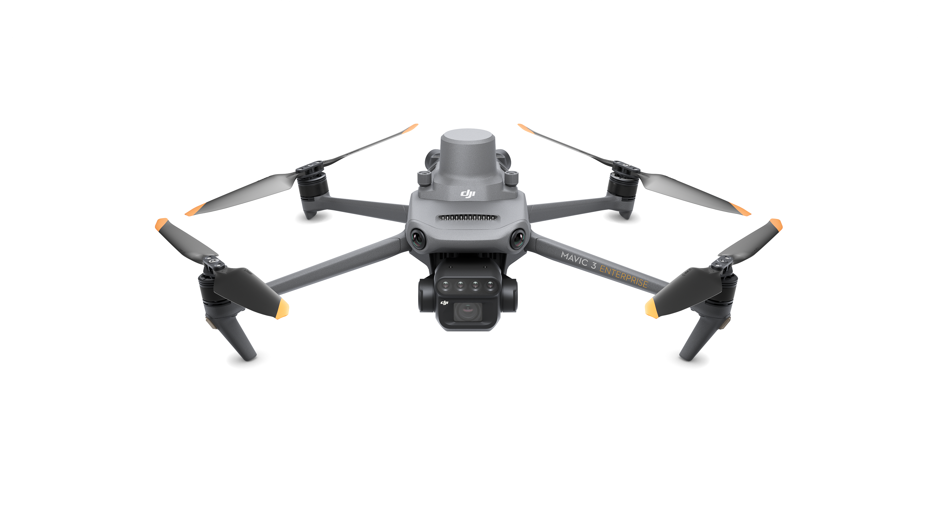 | 6941565950505 | DJI-6941565950505 | Mavic 3 Multispectral (Universal Edition) | In The Box | Overview | Spec | Video | Downloads | 1 Year | Call
 | CB.202210310413 |  | Mavic 3 Multispectral (Universal Edition)+2 batteries | In The Box | Overview | Spec | Video | Downloads | 1 Year | Call

